Tracks for DIFFUSE
OSRAM Ukraine
Stand: 23.02.2018
Price list by LED systems

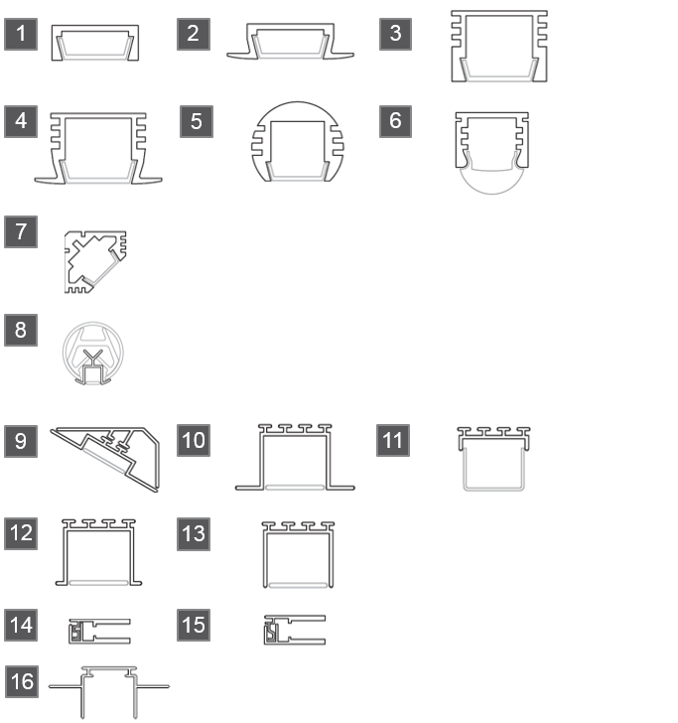
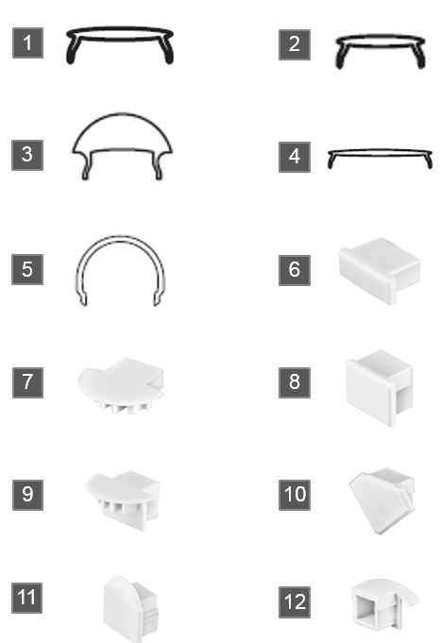
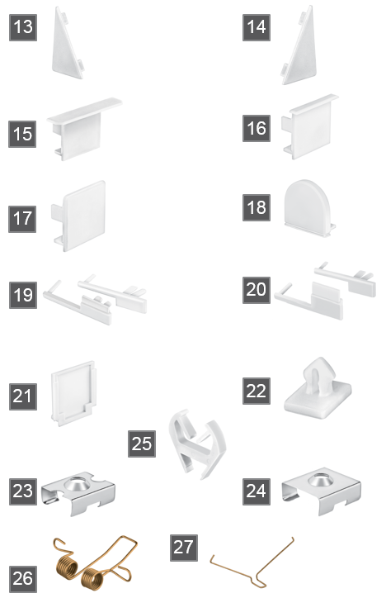
 |  | Tracks
Ordering code | Product Name | Description | Pictures
4052899448865 | FX-QMS-G1-TU15H6-300 | SLIM TRACKS | 1
4052899448889 | FX-QMS-G1-TU15H6W3-300 | SLIM TRACKS | 2
4052899448964 | FX-QMS-G1-TU16H12-300 | SLIM TRACKS | 3
4052899448988 | FX-QMS-G1-TU16H12W3-300 | SLIM TRACKS | 4
4052899449008 | FX-QMS-G1-TR19H16-300 | SLIM TRACKS | 5
4052899449046 | FX-QMS-G1-TU16H12LS-300 | SLIM TRACKS | 6
4052899448667 | FX-QMS-G1-T45D19H19-300 | SLIM TRACKS | 7
4052899449022 | FX-QMH-G1-TU15H23W4-105 | HANDRAIL TRACK | 8
4052899448827 | FX-QMW-G1-TK30D46H27-300 | WIDE TRACK | 9
4052899448773 | FX-QMW-G1-TU26H25W10-300 | WIDE TRACK | 10
4052899448643 | FX-QMW-G1-TU26H8-300 | WIDE TRACK | 11
4052899448841 | FX-QMW-G1-TU26H25W2-300 | WIDE TRACK | 12
4052899448803 | FX-QMW-G1-TU26H25-300 | WIDE TRACK | 13
4052899448711 | FX-QME-G1-T6G10H25-300 | EDGE LIGHTNG TRACK | 14
4052899448759 | FX-QME-G1-T810G12H25-300 | EDGE LIGHTNG TRACK | 15
4052899449060 | FX-QMW-G1-P125C30-DIV1-300 | MOUNTING PROFILE METAL | 16
 | 10 11 12 13 | To be used with:

 |  | Covers
Ordering code | Product Name | Description | Pictures
4052899447059 | FX-QMS-G1-CFDL-300 | Slim cover frosted | 1
4052899446991 | FX-QMS-G1-CFDB-300 | Slim cover frosted matte (also for handrail) | 2
4052899447783 | FX-QMS-G1-CLT-300 | Slim lens cover transparent | 3
4052899447806 | FX-QMW-G1-CFDB-300 | Wide cover flat frosted | 4
4052899447035 | FX-QMW-G1-CRD-300 | Wide cover round frosted matte | 5

 |  | End caps
Ordering code | Product Name | Description | Pictures
4052899449107 | FX-QMS-G1-EFGP-TU15H6 | End cap grey plain for Slim 1* | 6
4052899449138 | FX-QMS-G1-EFGP-TU15H6W3 | End cap grey plain for Slim 2* | 7
4052899449183 | FX-QMS-G1-EFGP-TU16H12LS | End cap grey plain for Slim 3*, 6* | 8
4052899449817 | FX-QMS-G1-EFGP-TU16H12W3 | End cap grey plain for Slim 4* | 9
4052899450028 | FX-QMS-G1-EFGP-T45D19H19 | End cap grey plain for Slim 7* | 10
4052899449879 | FX-QMS-G1-ELGP-TU16H12LS | End cap round grey plain for Slim 6* | 11
4052899449848 | FX-QMHR-G1-EFGP-TU15H23W4 | End cap grey plain for Handrail | 12

SLIM TRACKS | *numbers of tracks from previous slide as follow:

 |  | End caps
 |  | Description | Pictures
 |  | Flat end cap grey plain left side for wide 9* | 13
 |  | Flat end cap grey plain right side for wide 9* | 14
 |  | Flat end cap grey plain for wide 10* | 15
 |  | Flat end cap grey plain for wide 12* | 16
 |  | Flat end cap grey plain for wide 13* | 17
 |  | Round end cap grey plain for wide 11* | 18
 |  | End cap grey for edge lighting 14* | 19
 |  | End cap grey for edge lighting 15* | 20
 |  | End cap for mouting profile 16* | 21
 |  | Clip for mouting profile 16* | 22
 |  | Mouting brackets
 |  | Description | Pictures
 |  | Mouting bracket for slim 1, 3, 5, 6* | 23
 |  | Mouting bracket for slim 7* | 24
 |  | Mouting bracket for handrail | 25
 |  | Springs
 |  | Description | Pictures
 |  | Mouting spring metal for wide 10* | 26
 |  | Mouting spring metal for wide 11, 13* | 27

LED OSRAM SVT
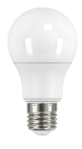
 | 2018-11-16
 |  |  |  |  |  |  |  |  |  |  | 32.25
Тип колбы | Стовпець2 | Гарантия | Средний срок службы | Количество циклов вкл./выкл. | Характеристики | Диммирование | Упаковка | EAN | Фото | Базовая цена, евро с НДС /1 шт | Базовая цена, грн с НДС /1 шт | Изменение цены | регулярно поддерживается на остатке в Киеве
A | L S CLA40 5,5W/827 230V FR E27 10X1 OSRAM w.o. CE | 2 года | 15,000 | 100,000 | 5,5W, 470 lm, 2700K | - | 10 шт | 4052899971516 |  | 1.25 | 40.32 | 0% | да
A | L S CLA40 5,5W/840 230V FR E27 10X1 OSRAM v.o. CE | 2 года | 15,000 | 100,000 | 5,5W, 470 lm, 4000K | - | 10 шт | 4058075086616 |  | 1.25 | 40.32 | 0% | да
A | LS CL A60 7W/827 230V FR E27 10X1 OSRAM v.o. CE | 2 года | 15,000 | 100,000 | 7W, 600lm, 2700K | - | 10 шт. | 4058075096387 |  | 1.31 | 42.16 | 0% | да
A | LS CL A60 7W/840 230V FR E27 10X1 OSRAM v.o. CE | 2 года | 15,000 | 100,000 | 7W, 600lm, 4000K | - | 10 шт. | 4058075096417 |  | 1.31 | 42.16 | 0% | да
A | LED S CLA75 9W/827 230V FR E27 10X1 OSRAM w.o. CE | 2 года | 15,000 | 100,000 | 9W, 806lm, 2700K | - | 10 шт | 4052899971554 |  | 1.40 | 45.27 | -5% | да
A | LED S CLA75 9W/840 230V FR E27 10X1 OSRAM v.o. CE | 2 года | 15,000 | 100,000 | 9W, 806lm, 4000K | - | 10 шт. | 4058075086647 |  | 1.48 | 47.65 | 0% | да
A | LS CLA 100 10,5W/827 230V FR E27 OSRAM w.o. CE | 2 года | 15,000 | 100,000 | 10,5W, 1055lm, 2700K | - | 10 шт. | 4052899971578 |  | 2.05 | 65.98 | 0% | да
A | LS CLA100 10,5W/840 230V FR E27 OSRAM v.o. CE | 2 года | 15,000 | 100,000 | 10,5W, 1055lm, 4000K | - | 10 шт. | 4058075086678 |  | 2.05 | 65.98 | 0% | да
A | LS CL A150 14W/827 230V FR E27 OSRAM v.o. CE | 2 года | 15,000 | 100,000 | 14W, 1521lm, 2700K | - | 10 шт. | 4058075056985 |  | 3.64 | 117.30 | 0% | да
A | LS CL A150 14W/840 230V FR E27 OSRAM v.o. CE | 2 года | 15,000 | 100,000 | 14W, 1521lm, 4000K | - | 10 шт. | 4058075057043 |  | 3.64 | 117.30 | 0% | времено недоступна
A | LED VALUE CL A 40 6W/827 E27 FR | 3 года | 15,000 | 100,000 | 6W, 470 lm, 2700K | - | 10 шт | 4052899326927 |  | 1.59 | 51.32 | 0% | да
A | VALUE CLA60 8,5W/827 220-240V FR E27 (коробка) | 3 года | 10,000 | 50,000 | 8,5W, 806lm, 2700K | - | 10 шт. | 4052899326842 |  | 1.65 | 53.15 | 0% | да
A | VALUE CLA60 9,5W/840 220-240V FR E27 (коробка) | 3 года | 10,000 | 50,000 | 9,5W, 806lm, 4000K | - | 10 шт. | 4052899973381 |  | 1.65 | 53.15 | 0% | да
A | VALUE CLA60 8,5W/865 220-240V FR E27 (коробка) | 3 года | 10,000 | 100,000 | 8,5W, 806lm, 6500K | - | 10 шт. | 4052899326873 |  | 1.65 | 53.15 | 0% | да
A | PARATHOM CLA 150 20W/827 220-240V FR E27 | 3 года | 15,000 | 100,000 | 20W, 2 452 lm, 2700K | - | 10 шт. | 4052899959125 | 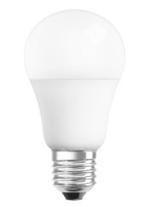 | 8.68 | 280.06 | 0% | да
A | LED Star CLA 150 20W/840 220-240V FR E27 | 3 года | 15,000 | 100,000 | 20W, 2 452 lm, 4000K | - | 10 шт. | 4058075127395 |  | 8.68 | 280.06 | 0% | нет
A | SUPERSTAR A60 E27 диммируемая, угол 230° теплый белый | 3 года | 20,000 | 100,000 | 10W, 810lm, 2700K | + | 4 шт | 4052899911222 |  | 2.86 | 92.35 | -3% | да
A | LEDSCLA60REM 9W/827 230V FR E27 BLI1 OSRAM | 3 года | 25,000 | 100,000 | 9W, 806lm, 2700K | + | 6 шт. | 4058075045675 | 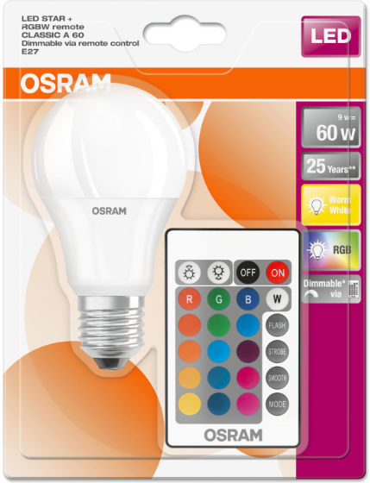 | 7.05 | 227.27 | 0% | нет
Duo Click Dim | LEDSCLA602XD 8W/827 230V FR E27 6XBLI1 OSRAM | 3 года | 15,000 | 100,000 | 8,5W, 806 lm, 200K |  | 6 шт | 4058075037557 |  | 4.81 | 155.19 | новинка | нет
A | VALUECLA75 11,5W/827 230VFR E2710X1OSRAM | 3 года | 10,000 | 50,000 | 11,5W, 1055lm, 2700K | - | 10 шт. | 4052899971028 |  | 2.25 | 72.58 | 0% | да
A | VALUE CLA75 11,5W/840 230VFR E27 OSRAM | 3 года | 10,000 | 50,000 | 11,5W, 1055lm, 4000K | - | 10 шт. | 4052899973404 | 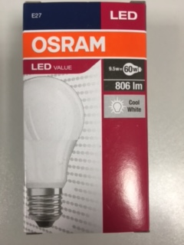 | 2.25 | 72.58 | 0% | да
A | VALUECLA75 11,5W/865 230VFR E2710X1OSRAM | 3 года | 10,000 | 50,000 | 11,5W, 1055lm, 6500K |  |  | 4052899971035 |  | 2.25 | 72.58 | 0% | да
A | VALUE CL A100 14,5W/827 230V FR E27 10X1 OSRAM | 3 года | 10,000 | 50,000 | 14,5W, 1521lm, 2700K | - | 10 шт | 4052899971097 |  | 3.75 | 120.97 | 0% | да
A | VALUE CL A100 14,5W/840 230V FR E27 10X1 OSRAM | 3 года | 10,000 | 50,000 | 14,5W, 1521lm, 4000K | - | 10 шт | 4052899973428 |  | 3.75 | 120.97 | 0% | да
A | VALUE CL A100 14,5W/865 230V FR E27 10X1 OSRAM | 3 года | 10,000 | 50,000 | 14,5W, 1521lm, 6500K | - | 10 шт | 4052899971042 |  | 3.75 | 120.97 | 0% | да
A | Parathom LED CLA100 DIM 13W/827 230VFR E27 10X1OSRAM | 3 года | 25,000 | 100,000 | 13W, 1521m, 2700K | + | 10 шт | 4052899960909 |  | 5.66 | 182.55 | 0% | да
A | LEDPCLA150D 21W/827 230VFR E27 FS1 | 3 года | 25,000 | 100,000 | 21W, 2452lm, 2700K | + | 10 шт | 4058075147072 |  | 10.46 | 337.24 | 0% | нет
GL | LEDPG95100 11,5W/827 230VGLFRE276X1OSRAM | 3 года | 15,000 | 100,000 | 11,5W, 1521lm, 2700K | - | 6 шт | 4058075815810 |  | 7.84 | 252.93 | 0% | нет
new | LED SUPERSTAR G95 75 DIM 12W/827 220-240V FR E27 6X1 OSRAM | 3 года | 25,000 | 100,000 | 12W, 1055lm, 2700K | + | 6 шт | 4052899961159 |  | 4.35 | 140.41 | новинка | нет
GL | GLOB филаментный CL G125 60 6W/827 220-240V FIL E27 4X1 OSRAM | 3 года | 15,000 | 100,000 | 6W, 806lm, 2700K | - | 4 шт | 4052899972377 |  | 5.45 | 175.91 | 0% | да
B | LS CL B60 6,5W/840 230VFR E14 10X1 OSRAM | 2 года | 15,000 | 100,000 | 6,5W, 550lm, 4000K | - | 10 шт | 4058075134140 |  | 1.36 | 43.99 | 0% | нет
B | LS CL B60 6,5W/830 230VFR E27 10X1 OSRAM | 2 года | 15,000 | 100,000 | 6,5W, 550lm, 3000K | - | 10 шт | 4058075134232 |  | 1.36 | 43.99 | 0% | нет
B | LS CL B60 6,5W/840 230VFR E27 10X1 OSRAM | 2 года | 15,000 | 100,000 | 6,5W, 550lm, 4000K | - | 10 шт | 4058075134201 |  | 1.36 | 43.99 | 0% | нет
B | LSCLB60 6,5W/830 230VFR E14 | 2 года | 15,000 | 100,000 | 6,5W, 550lm, 3000K | - | 10 шт | 4058075134171 |  | 1.36 | 43.99 | 0% | да
B | VALUE CL B40 6W/827 220-240V FR E14 КОРОБКА | 2 года | 10,000 | 50,000 | 6,5W, 470lm, 2700K | - | 10 шт | 4052899326453 | 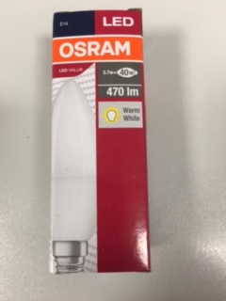 | 1.76 | 56.82 | 0% | да
B | VALUE CL B40 5W/840 220-240V FR E14 10X1 OSRAM | 3 года | 10,000 | 50,000 | 5W, 470lm, 4000K | - | 10 шт | 4052899973367 | 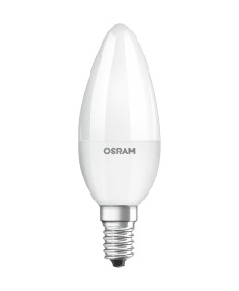 | 1.76 | 56.82 | 0% | да
new | VALUECLB60 7W/827 230VFR E14 10X1 OSRAM | 3 года | 15,000 | 100,000 | 7W, 806lm, 2700K | - | 10 шт | 4058075152915 |  | 2.29 | 73.90 | новинка | да
B | LEDPCLB40D 5,7W/827 230VFR E14 FS1 | 3 года | 25,000 | 100,000 | 5,7W, 470lm, 2700K | + | 10 шт | 4058075101159 |  | 3.07 | 99.13 | 0% | нет
P | LS CL P40 5W/840 230V FR E14 OSRAM w.o. CE | 2 года | 15,000 | 100,000 | 5,4W, 470lm, 4000K | - | 10 шт | 4058075056923 |  | 1.02 | 32.99 | 0% | да
P | LS CLP40 5,4W/830 230V CL E14 OSRAM v.o. CE | 2 года | 15,000 | 100,000 | 5,4W, 470lm, 3000K | - | 10 шт | 4052899971622 |  | 1.50 | 48.28 | 0% | да
P | LS CL P40 5,4/830 220-240V CL E27 OSRAM v.o. CE | 2 года | 15,000 | 100,000 | 5,4W, 470lm, 3000K | - | 10 шт | 4052899971639 |  | 1.02 | 32.99 | 0% | да
P | LS CL P40 5,7W/827 230VFR E27 OSRAM | 3 года | 15,000 | 100,000 | 5,7W, 470 lm, 2700K | - | 6 шт | 4052899911949 |  | 3.18 | 102.64 | 0% | да
P | LED VALUE CL P 40 5,7W/827 E14 FR 10x1 | 3 года | 15,000 | 100,000 | 5,7W, 470 lm, 2700K | - | 10 шт | 4058075147898 |  | 1.70 | 54.98 | 0% | да
P | VALUE CLP40 5W/840 FR E14 10X1 OSRAM | 3 года | 15,000 | 100,000 | 5,7W, 470 lm, 2700K | - | 10 шт | 4058075147911 |  | 1.70 | 54.98 | 0% | да
P | LS CL P60 6,5W/840 230VFR E14 10X1 OSRAM | 2 года | 15,000 | 100,000 | 6,5W, 550lm, 4000K | - | 10 шт | 4058075134263 |  | 1.36 | 43.99 | 0% | да
P | LS CL P60 6,5W/830 230VFR E14 10X1 OSRAM | 2 года | 15,000 | 100,000 | 6,5W, 550lm, 3000K | - | 10 шт | 4058075134294 |  | 1.36 | 43.99 | 0% | да
new | VALUECLP60 8W/827 230VFR E14 10X1 OSRAM | 3 года | 15,000 | 100,000 | 8W, 806lm, 2700K | - | 10 шт. | 4058075152939 |  | 2.29 | 73.90 | новинка | да
P | LS CL P60 6,5W/840 230VFR E27 10X1 OSRAM | 2 года | 15,000 | 100,000 | 6,5W, 550lm, 4000K | - | 10 шт | 4058075134324 |  | 1.30 | 41.93 | -5% | да
P | LS CL P60 6,5W/830 230VFR E27 10X1 OSRAM | 2 года | 15,000 | 100,000 | 6,5W, 550lm, 3000K | - | 10 шт | 4058075134355 |  | 1.36 | 43.99 | 0% | да
P | SUPERSTAR P40 E14, диммируемая, теплый белый | 4 года | 25,000 | 200,000 | 6W, 470lm, 2700K | + | 6 шт | 4052899900905 |  | 3.00 | 96.77 | 0% | да
P | Parathom LED CL P40 DIM 5W/827 230V glass FR E27 | 3 года | 15,000 | 100,000 | 5W, 470lm, 2700K | + | 10 шт | 4058075101432 |  | 3.64 | 117.30 | 0% | да
R | LS R50 2,8W/827 230V FIL E14 OSRAM v.o. CE | 2 года | 15,000 | 100,000 | 2,8W, 180lm, 2700K | - | 10 шт | 4058075055414 |  | 2.73 | 87.98 | 0% | да
R | SR504636 3W/827 220-240V E14 | 3 года | 15,000 | 100,000 | 3W, 200lm, 2700K, 540cd | - | 6 шт | 4052899963184 |  | 3.92 | 126.47 | 0% | да
R | SSTR50 D 46 36 3,5W/827 220-240V E14 | 3 года | 15,000 | 100,000 | 3,5W, 230lm, 2700K, 460cd | + | 6 шт | 4052899954946 |  | 5.46 | 175.95 | 0% | нет
R | LEDPR5060D 5,9W/927 230V GL E1410X1OSRAM | 3 года | 15,000 | 100,000 | 5,9W, 345lm, 2700K, 630cd | + | 10 шт | 4058075096943 |  | 4.66 | 150.29 | 0% | нет
new | LED Star R50 60 DIM 5,9W/927 230V GL E14 OSRAM | 3 года | 15,000 | 100,000 | 5,9W, 345lm, Ra ≥90, 2700K, 630cd | + | 10 шт | 4058075125940 |  | 4.24 | 136.72 | новинка | да
R | LS R63 4W/827 230V FIL E27 OSRAM v.o. CE | 2 года | 15,000 | 100,000 | 4W, 360lm, 2700K | - | 10 шт | 4058075055353 |  | 2.21 | 71.11 | 0% | да
R | SR636136 5W/827 220-240V E27 | 3 года | 15,000 | 100,000 | 5W, 370lm, 2700K, 960cd | - | 6 шт | 4052899963580 |  | 5.21 | 167.89 | 0% | да
R | SSTR63 D 6136 5W/827 220-240VE27 | 3 года | 15,000 | 100,000 | 3W, 350lm, 2700K, 960cd | + | 6 шт | 4052899955059 |  | 6.02 | 194.28 | 0% | нет
new | LED Super Star R63 60 DIM 5,9W/927 230V GL E27 6XBLI1 OSRAM | 3 года | 25,000 | 100,000 | 5,9W, 345lm, Ra ≥90, 2700K, 630cd | + | 10 шт | 4058075097087 |  | 6.30 | 203.23 | новинка | да
new | LEDPR8060D 5,9W/927 230V GL E2710X1OSRAM | 3 года | 25,000 | 100,000 | 5,9W, 345lm, 2700K, 630cd | + | 10 шт | 4058075097308 |  | 6.30 | 203.23 | новинка | нет
new | LEDPR80100D 9,6W/827 230V GLE2710X1OSRAM | 3 года | 25,000 | 100,000 | 9,6W, 670lm, 2700K, 1130cd | + | 10 шт | 4058075097186 |  | 6.53 | 210.62 | новинка | нет
new | LED Star R80 100 DIM 9,6W/827 230V GL E27 6XBLI1 OSRAM | 3 года | 25,000 | 100,000 | 9,6W, 670lm, Ra ≥80, 2700K, 1130cd | + | 6 шт | 4058075097162 |  | 6.53 | 210.62 | новинка | да
R | LED S R80 4W/827 230V FIL E27 OSRAM w.o. CE | 2 года | 15,000 | 100,000 | 4W, 360lm, 2700K | - | 10 шт | 4058075055438 |  | 2.50 | 80.64 | 0% | да
R | S R806136 5W/827 220-240V E27 | 3 года | 15,000 | 100,000 | 5W, 390lm, 2700K, 970cd | - | 6 шт | 4052899963603 |  | 6.25 | 201.61 | 0% | нет
R | PARATHOM R80 64 36° 5.5 W/827 E27 | 3 года | 25,000 | 100,000 | 5,5W, 360lm, 2700K, 960cd | + | 10 шт | 4052899955042 | 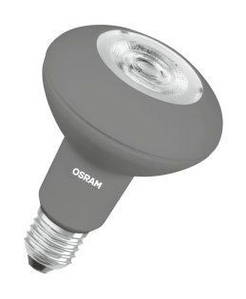 | 7.93 | 255.86 | 0% | да
PAR16 | LSPAR16 50 36 4W/830 370 lm 230V GU10 10X1 OSRAM | 3 года | 15,000 | 100,000 | 4W, 370lm, 3000K, 810cd | - | 10 шт | 4058075134843 | 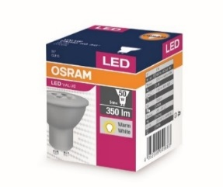 | 1.50 | 48.39 | 0% | да
PAR16 | VALUE PAR16 50 3,6W/840 230V GU10 10X1 OSRAM | 3 года | 15,000 | 100,000 | 3,6W, 350lm, 4000K, 810cd | - | 10 шт | 4058075055155 |  | 1.91 | 61.60 | 0% | да
PAR16 | VALUE PAR16 80 6,9W/830 230V GU10 10X1 OSRAM | 3 года | 15,000 | 100,000 | 6,9W, 575lm, 3000K | - | 10 шт | 4058075096646 |  | 3.05 | 98.24 | 0% | да
PAR16 | VALUE PAR16 80 6,9W/840 230V GU10 10X1 OSRAM | 3 года | 15,000 | 100,000 | 6,9W, 575lm, 4000K | - | 10 шт | 4058075096660 | 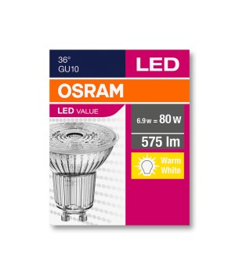 | 3.05 | 98.24 | 0% | да
PAR16 | LS PAR16 35 3W/830 220-240V GU10 OSRAM v.o. CE | 2 года | 15,000 | 100,000 | 3W, 265lm, 3000K | - | 10 шт | 4058075134782 |  | 1.40 | 45.09 | 0% | да
PAR16 | LS PAR16 35 3W/840 220-240V GU10 OSRAM v.o. CE | 2 года | 15,000 | 100,000 | 3W, 265lm, 4000K | - | 10 шт | 4058075134812 |  | 1.40 | 45.09 | 0% | да
PAR16 | LED Star PAR16 50 4W/840 220-240V GU10 10X1 OSRAM v.o. CE | 2 года | 15,000 | 100,000 | 4W, 370lm, 4000K | - | 10 шт | 4058075134874 |  | 1.50 | 48.39 | 0% | да
PAR16 | VALUE PAR16 50 3,6W/830 230V GU10 10X1 OSRAM | 3 года | 15,000 | 100,000 | 3,6W, 350lm, 3000K, 810cd | - | 10 шт | 4058075096622 |  | 1.91 | 61.60 | 0% | нет
PAR16 | PAR 16 50 36 4,5W, угол 36°, теплый белый | 3 года | 15,000 | 100,000 | 4,5W, 345 lm, 2700K, 850cd | - | 10 шт | 4052899958074 |  | 2.96 | 95.31 | 0% | да
PAR16 | STAR PAR16 50 4,5W/840 GU10, угол 36°, холодный белый | 3 года | 15,000 | 100,000 | 4,5W, 345lm, 4000K, 850cd | - | 10 шт | 4052899958098 | 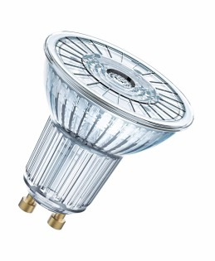 | 2.96 | 95.31 | 0% | да
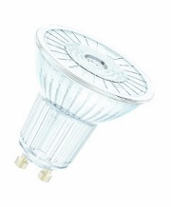
PAR16 | LPPAR16D8036 8W/830 230V GU10 DIM 10X1 OSRAM | 3 года | 25,000 | 100,000 | 8W, 575lm, 3000K, 1439cd | + | 10 шт | 4058075095465 |  | 4.89 | 157.62 | 0% | да
PAR16 | PARATHOM PAR16 DIM 80 36 8W/840 230V GU10 10X1 OSRAM | 3 года | 25,000 | 100,000 | 8W, 575lm, 4000K, 1439cd | + | 10 шт | 4058075095441 |  | 4.89 | 157.62 | 0% | нет
PAR16 | PARATHOM PAR16 DIM 50 4,6W/830 230V GU10, угол 36°, диммируемая, коробка | 3 года | 25,000 | 100,000 | 4,6W, 350 lm, 3 000K, 850 cd | + | 10 шт | 4058075095366 |  | 3.18 | 102.64 | 0% | да
PAR16 | LED PAR16 DIM 50 36 5,9W/940 230V GU10 10X1 OSRAM | 3 года | 25,000 | 100,000 | 5,9W, 350lm, 4000K, 850cd | + | 10 шт | 4058075095281 |  | 3.18 | 102.64 | 0% | да
PAR16 | SSTPR16D5036 4,6W/827 230V GU10 BLI1 OSRAM | 4 года | 25,000 | 200,000 | 4,6W, 350 lm, 2700K, 850 cd | + | 10 шт | 4052899390171 |  | 3.64 | 117.30 | 0% | да
PAR16 | SSTPR16D5036 4,6W/840 230V GU10 BLI1 OSRAM | 4 года | 25,000 | 200,000 | 4,6W, 350 lm, 4000K, 1000 cd | + | 10 шт | 4052899390195 | 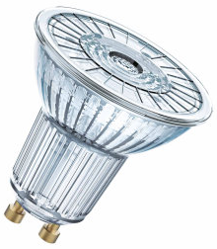 | 3.64 | 117.30 | 0% | да
PAR16 | LSPR16D80120 8W/827 230V GU10 OSRAM | 3 года | 25,000 | 100,000 | 8W, 575 lm, 2700K, 230 cd | + | 10 шт | 4058075036888 |  | 5.23 | 168.62 | 0% | нет
PAR16 | PPAR168036 6.9W/827 220-240VGU10 | 3 года | 15,000 | 100,000 | 6,9W, 575lm, 2700K, 1164cd | - | 10 шт | 4052899958173 | 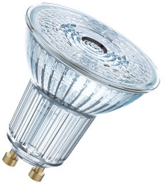 | 4.09 | 131.96 | 0% | да
PAR16 | PPAR168036 6,9W/840 220-240VGU10 | 3 года | 15,000 | 100,000 | 6,9W, 575lm, 4000K, 1439cd | - | 10 шт | 4052899958180 |  | 4.09 | 131.96 | 0% | да
PAR16 | LED PAR16 100 36 9,1W/827 230V GU10 10X1 OSRAM | 3 года | 15,000 | 100,000 | 9,1W, 750lm, 2700K, 1280 cd | - | 10 шт | 4058075096585 |  | 7.50 | 241.93 | 0% | нет
PAR16 | LED PAR16 100 36 9,1W/830 230V GU10 10X1 OSRAM | 3 года | 15,000 | 100,000 | 9,1W, 750lm, 3000K, 1280 cd | - | 10 шт | 4058075096523 | 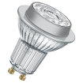 | 7.50 | 241.93 | 0% | нет
PAR16 | LED PAR16 100 36 9,1W/840 230V GU10 10X1 OSRAM | 3 года | 15,000 | 100,000 | 9,1W, 750lm, 4000K, 1280 cd | - | 10 шт | 4058075096509 |  | 7.50 | 241.93 | 0% | нет
PAR16 | SST PR16 DIM 80 36 7,2W/840 230V GU10 | 3 года | 25,000 | 100,000 | 7,2W, 575lm, 4000K, 1439cd | + | 6 шт | 4052899390232 |  | 4.89 | 157.62 | 0% | да
new | LPPAR16D8036 8W/827 230V GU10 10X1 OSRAM | 3 года | 25,000 | 100,000 | 8W, 575lm, 2700K, 1439cd | + | 10 шт | 4058075095489 |  | 4.93 | 158.89 | новинка | нет
PAR16 | LS MR16 50 110 4,2W/830 230V GU5.3 OSRAM w.o. CE | 2 года | 15,000 | 100,000 | 4,2W, 350lm, 3000K, 110 cd | - | 10 шт | 4058075129061 |  | 1.24 | 39.99 | 0% | да
PAR16 | LS MR16 50 110 4,2W/840 230V GU5.3 OSRAM w.o. CE | 2 года | 15,000 | 100,000 | 4,2W, 350lm, 4000K, 110 cd | - | 10 шт | 4058075129092 |  | 1.31 | 42.16 | 0% | да
PAR16 | LS MR16 35 110 3.4W/840 230V GU5.3 10X1 OSRAM v.o. CE | 2 года | 15,000 | 100,000 | 3,4W, 300lm, 4000K, 110 cd | - | 10 шт | 4058075129030 |  | 1.02 | 32.99 | 0% | нет
PAR16 | LS MR16 60 110 5.2W/830 230V GU5.3 10X1 OSRAM | 2 года | 15,000 | 100,000 | 5,2W, 600lm, 3000K, 110 cd | - | 10 шт | 4058075129122 |  | 1.48 | 47.65 | 0% | нет
PAR16 | LS MR16 60 110 5.2W/840 230V GU5.3 10X1 OSRAM | 2 года | 15,000 | 100,000 | 5,2W, 600lm, 4000K, 110 cd | - | 10 шт | 4058075129153 |  | 1.48 | 47.65 | 0% | нет
MR16 | STMR165036 8W/82712VGU5.36XBLI1OSRAM | 3 года | 15,000 | 100,000 | 7,2W, 621 lm, 2700K, 1430cd | - | 10 шт | 4052899957794 |  | 5.66 | 182.55 | 0% | да
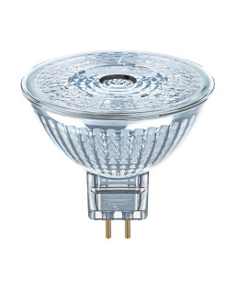
MR16 | PARATHOM MR16 DIM 35 36 5W/830 12V GU5.3 OSRAM | 3 года | 25,000 | 100,000 | 5W, 350 lm, 3000K, 950 cd | + | 10 шт | 4052899957640 |  | 6.80 | 219.21 | 0% | нет
MR16 | PARATHOM MR16 DIM 50 36 7,8W/827 12V GU5.3 OSRAM | 3 года | 25,000 | 100,000 | 7,8W, 621 lm, 2700K, 1430 cd | + | 10 шт | 4052899957688 |  | 9.07 | 292.52 | 0% | нет
MR16 | PARATHOM MR16 DIM 50 36 7,8W/830 12V GU5.3 OSRAM | 3 года | 25,000 | 100,000 | 7,8W, 621 lm, 3000K, 1430 cd | + | 10 шт | 4052899957695 |  | 9.07 | 292.52 | 0% | нет
MR16 | PARATHOM MR16 DIM 50 36 7,8W/840 12V GU5.3 OSRAM | 3 года | 25,000 | 100,000 | 7,8W, 621 lm, 4000K, 1430 cd | + | 10 шт | 4052899957701 |  | 9.07 | 292.52 | 0% | нет
MR16 | PMR16D3536 5W/827 12V GU5.3 | 3 года | 25,000 | 100,000 | 5W, 350lm, 2700K, 950cd | + | 10 шт | 4052899957633 |  | 6.80 | 219.21 | 0% | да
MR16 | LS MR163536 4,2W/840 12V GU5.3 FS1 OSRAM | 2 года | 15,000 | 100,000 | 4,2W, 350lm, 4000K, 820 cd | - | 10 шт | 4058075160897 |  | 1.93 | 62.32 | 0% | да
new | LS MR16 35 36 4,2W/830 12V GU5.3 OSRAM v.o. CE | 2 года | 15,000 | 100,000 | 4,2W, 360lm, 3000K, 820 cd | - | 10 шт | 4058075160842 |  | 1.95 | 62.82 | новинка | да, с февраля 2019
MR11 | LEDPMR11 2036 2,5W/827 12V GU4 10X1 OSRAM | 3 года | 15,000 | 100,000 | 2,5W, 184lm, 2700K, 400cd | - | 10 шт | 4058075105195 |  | 4.50 | 145.16 | 0% | нет
new | LPPAR20D5036 5W/827 230V E27 6X1 OSRAM | 3 года | 25,000 | 100,000 | 5W, 345lm, 2700K, 700 cd, 36° | + | 6 шт. | 4058075105416 |  | 5.27 | 170.00 | новинка | да
PAR30 | PARATOM PAR 30 DIM 75 36 10,5W/827 220-240V E27 OSRAM | 3 года | 25,000 | 100,000 | 10,5W, 633 lm, 2700K, 1500 cd | + | 6 шт. | 4058075105430 |  | 9.05 | 291.88 | 0%
PAR38 | LED PARATOM PAR38 120 15 12,5W/827 230V E27 6X1 OSRAM | 3 года | 25,000 | 100,000 | 12,5W, 1035lm, 2700K, 11 000 cd | - | 6 шт. | 4058075105454 |  | 9.82 | 316.71 | 0%
PAR38 | LPPR38D12030 14,5W/827 230V E27 FS1 | 3 года | 25,000 | 100,000 | 14,5W, 1035lm, 2700K, 2500 cd | + | 6 шт. | 4058075105478 | 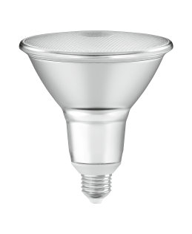 | 13.89 | 448.05 | 0% | да
PIN | LS PIN 20 1,7W/827 12V FR G4 OSRAM v.o. CE | 2 года | 15,000 | 100,000 | 1,7W, 200lm, 240°, 2700K | - | 10 шт | 4058075057142 |  | 2.16 | 69.65 | 0% | да
PIN | LED P PIN30 CL 2,4W/827 12V G4 | 3 года | 15,000 | 100,000 | 2,4W, 300lm, 300°, 2700K | - | 20 шт | 4058075811492 |  | 4.11 | 132.70 | 0% | нет
PIN | LED PIN30 CL 2,4W/827 12V GY6.35 | 3 года | 15,000 | 100,000 | 2,4W, 300lm, 300°, 2700K, GY6.35 | - | 20 шт | 4058075812017 |  | 4.52 | 145.89 | 0% | нет
new | LED S PIN 20 CL 1,9W/827 230V G9 9XBLI1 OSRAM | 3 года | 15,000 | 100,000 | 1,9W, 200lm, 300°, 2700K, цоколь G9 | - | 9 шт | 4058075811997 |  | 3.67 | 118.24 | новинка | нет
PIN | LS PIN30 CL 2,6W/827 230V G9 OSRAM v.o. CE | 2 года | 15,000 | 100,000 | 2,6W, 320lm, 300°, 2700K, G9 | - | 10 шт | 4058075056688 |  | 3.30 | 106.30 | 0% | да
PIN | LEDPPIN30 CL 2,6W/827 230V G9 20X1 OSRAM | 3 года | 15,000 | 100,000 | 2,6W, 320lm, 300°, 2700K, цоколь G9 | - | 20 шт | 4058075811515 |  | 4.43 | 142.96 | 0% | да
PIN | LEDPPIN30 CL 2,6W/840 230V G9 20X1 OSRAM | 3 года | 15,000 | 100,000 | 2,8W, 320lm, 240°, 4000K, цоколь G9 | - | 20 шт | 4058075812697 |  | 4.43 | 142.96 | 0% | да
PIN | LEDPPIN40 CL 3,8W/827 230V G9 20X1 OSRAM | 3 года | 15,000 | 100,000 | 3,8W, 470 lm, 240°, 2700K, цоколь G9 | - | 20 шт | 4058075811812 |  | 5.66 | 182.55 | 0% | да
PIN | LEDPPIN40 CL 3,8W/840 230V G9 20X1 OSRAM | 3 года | 15,000 | 100,000 | 3,8W, 470 lm, 240°, 4000K, цоколь G9 | - | 20 шт | 4058075812710 |  | 5.66 | 182.55 | 0% | да
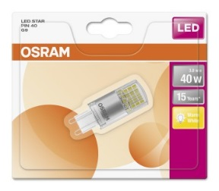
PIN | LEDS PIN40 CL 3,8W/827 230V G9 9XBLI1 OSRAM блистер | 3 года | 15,000 | 100,000 | 3,8W, 470 lm, 240°, 2700K, цоколь G9 | - | 9 шт | 4058075812093 |  | 6.00 | 193.55 | 0% | да
PIN | LEDS PIN40 CL 3,8W/840 230V G9 9XBLI1 OSRAM блистер | 3 года | 15,000 | 100,000 | 3,8W, 470 lm, 240°, 4000K, цоколь G9 | - | 9 шт | 4058075812390 |  | 6.00 | 193.55 | 0% | да
PIN | LEDPPIN32D CL 3,5W/827 230V G9 20X1OSRAM | 3 года | 15,000 | 100,000 | 3,8W, 470 lm, 240°, 4000K, цоколь G9 | + | 20 шт | 4058075811553 | 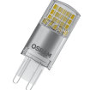 | 7.39 | 238.27 | 0% | нет
T26 | LED Star T26 20 2,3W/827 230V FR E14 BLI1 OSRAM | 3 года | 15,000 | 100,000 | 2,3W, 2700K | - | 9 шт | 4052899961272 |  | 2.96 | 95.31 | 0% | да
T26 | LED Parathom T26 20 2,3W/827 230V FR E14 коробка OSRAM | 3 года | 15,000 | 100,000 | 2,3W, 2700K | - | 20 шт | 4052899961289 |  | 2.50 | 80.64 | 0% | по сниженной цене при наличии на складе поставщика
T26 | LEDST2620 2,2W/865 230V FR E14 | 3 года | 15,000 | 100,000 | 2,2W, 200lm, 6500K | - | 9 шт | 4052899961296 |  | 2.96 | 95.31 | 0% | да
new | VALUE CLA60 7W/840 230V FIL E2710X1OSRAM | 3 года | 15,000 | 100,000 | 7W, 806lm, 4000K | - | 10 шт. | 4058075153547 |  | 2.13 | 68.73 | новинка | да
new | VALUECLA75 8W/827 230V FIL E27 10X1OSRAM | 3 года | 15,000 | 100,000 | 8W, 1055lm, 2700K | - | 10 шт | 4058075153561 |  | 3.39 | 109.37 | новинка | да
new | VALUECLA75 8W/840 230V FIL E27 10X1OSRAM | 3 года | 15,000 | 100,000 | 8W, 1055lm, 4000K | - | 10 шт | 4058075153585 | 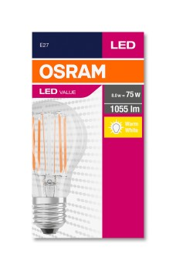 | 3.39 | 109.37 | новинка | да
new | VALUECLA100 11W/827 230V FILE2710X1OSRAM | 3 года | 15,000 | 100,000 | 11W, 1521lm, 2700K | - | 10 шт | 4058075153608 | 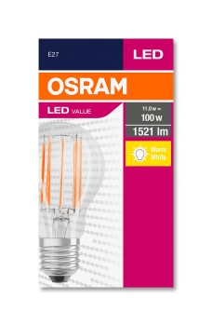 | 4.86 | 156.67 | новинка | да
new | VALUECLA100 11W/840 230V FILE2710X1OSRAM | 3 года | 15,000 | 100,000 | 11W, 1521lm, 4000K | - | 10 шт | 4058075153622 |  | 4.86 | 156.67 | новинка | да
A | RF CLA60 6W/827 220-240V FIL E27 | 3 года | 15,000 | 100,000 | 6W, 806lm, 2700K, 280° | - | 6 шт | 4052899951433 | 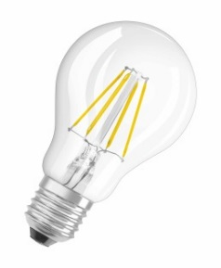 | 2.96 | 95.31 | 0% | да
A | RF CLA60 8W/827 220-240V FR E27 | 3 года | 15,000 | 100,000 | 8W, 806lm, 2700K, 280° | - | 6 шт | 4052899941496 | 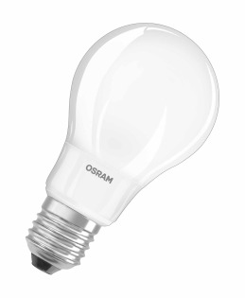 | 2.96 | 95.31 | 0% | да
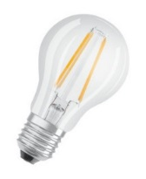
A | VALUE CLA40 4W/827 230V FIL E27 | 3 года | 15,000 | 100,000 | 4W, 470lm, 2700K | - | 10 шт. | 4058075819634 |  | 1.89 | 60.85 | 0% | да
A | LS FIL CL A40 4W/827 230V E27 OSRAM v.o. CE | 2 года | 15,000 | 100,000 | 4W, 470lm, 2700K | - | 10 шт. | 4058075055292 |  | 1.89 | 60.85 | 0% | да
A | VALUECLA60 7W/827 230V FIL E27 | 3 года | 15,000 | 100,000 | 7W, 806lm, 2700K | - | 10 шт. | 4058075819658 |  | 2.11 | 68.18 | 0% | да
A | LS FIL CLA60 7W/827 230V E27 OSRAM v.o. CE | 2 года | 15,000 | 100,000 | 7W, 806lm, 2700K | - | 10 шт. | 4058075055315 |  | 2.50 | 80.64 | 0% | да
A | LS FIL CLA75 8W/827 230V E27 OSRAM v.o. CE | 2 года | 15,000 | 100,000 | 8W, 1055lm, 2700K | - | 10 шт. | 4058075055339 |  | 4.52 | 145.89 | 0% | да
A | LEDPCLA60D 6,5W/827 230V FIL E27 | 3 года | 15,000 | 100,000 | 6,5W, 806lm, 2700K | + | 10 шт. | 4058075817050 |  | 3.64 | 117.30 | 0% | да
A | LED Parathom CLA75 DIM 8,5W/827 230V FIL E27 10X1 OSRAM | 3 года | 15,000 | 100,000 | 8,5W, 1055lm, 2700K | + | 10 шт. | 4058075808317 |  | 5.00 | 161.29 | 0% | да
A | PARATHOM RETROFIT CL A 60 6W/827 E27 FIL | 3 года | 15,000 | 100,000 | 6W, 806lm, 2700K | - | 10 шт | 4052899961654 |  | 2.96 | 95.31 | 0% | да
A | PARATHOM RETROFIT CL A 75 8W/827 E27 FIL | 3 года | 15,000 | 100,000 | 8W, 1055lm, 2700K | - | 10 шт | 4052899961708 |  | 4.52 | 145.86 | 0% | да
new | LED Parathom CL A60 DIM 7,5W/827 230V FIL E27 10X1 OSRAM | 3 года | 15,000 | 100,000 | 7,5W, 806lm, 2700K | + | 10 шт. | 4058075100978 |  | 3.41 | 110.11 | новинка | да
A | LEDPCLA60D 6,5W/840 230V FIL E27 | 3 года | 15,000 | 100,000 | 6,5W, 806lm, 4000K | + | 10 шт. | 4058075808270 | 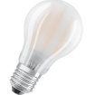 | 3.93 | 126.81 | 0% | выводится из ассортимента
B | VALUECLB40 4W/827 230V FIL E14 | 3 года | 15,000 | 100,000 | 4W, 470lm, 2700K | - | 10 шт. | 4058075819672 |  | 2.07 | 66.72 | 0% | да
B | LS FIL CL B40 4W/827 230V E14 OSRAM w.o. CE | 2 года | 15,000 | 100,000 | 4W, 470lm, 2700K | - | 10 шт. | 4058075068353 |  | 1.42 | 45.82 | 0% | да
B | LS CL B60 CL 5W/827 230V FIL E14 10X1 OSRAM v.o. CE | 2 года | 15,000 | 100,000 | 5W, 660lm, 2700K | - | 10 шт. | 4058075116672 |  | 2.09 | 67.40 | 0% | да
B | LS CL B60 CL 5W/840 230V FIL E14 10X1 OSRAM v.o. CE | 2 года | 15,000 | 100,000 | 5W, 660lm, 4000K | - | 10 шт. | 4058075116702 |  | 2.09 | 67.40 | 0% | да
new | VALUE CLB40 4W/840 230V FIL E1410X1OSRAM | 3 года | 15,000 | 100,000 | 4W, 470lm, 4000K | - | 10 шт. | 4058075114678 |  | 1.74 | 56.17 | новинка | да
BW | LS CL BW 40 4W/827 230V FIL E14 10X1 OSRAM w.o. CE | 2 года | 15,000 | 100,000 | 4W, 470lm, 2700K | - | 10 шт. | 4058075055391 |  | 1.48 | 47.65 | 0% | да
BA | LS CL BA 40 4W/827 230V FIL E14 10X1 OSRAM v.o. CE | 2 года | 15,000 | 100,000 | 4W, 470lm, 2700K | - | 10 шт. | 4058075055452 |  | 1.70 | 54.98 | 0% | да
B | LEDPCLB40D 5W/827 230V FIL E14 | 3 года | 15,000 | 100,000 | 5W, 470lm, 2700K | + | 10 шт. | 4058075101210 |  | 3.61 | 116.57 | 0% | да
BA | LEDPBA40 4W/827 230V FIL E14 2700К E14 прозрачная | 3 года | 15,000 | 100,000 | 4W, 470lm, 2700K, 300° | - | 10 шт | 4052899961890 | 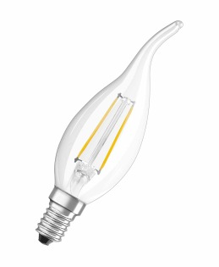 | 2.61 | 84.31 | 0% | да
new | LEDPCLB40 4W/827 230V FIL E27 10X1 OSRAM | 3 года | 15,000 | 100,000 | 4W, 470lm, 2700K | - | 10 шт | 4058075114302 |  | 2.69 | 86.83 | новинка | нет
new | LEDPCLB40D 5W/827 230V FIL E27 10X1OSRAM | 3 года | 15,000 | 100,000 | 4W, 470lm, 2700K | + | 10 шт | 4058075116252 |  | 3.44 | 110.85 | новинка | нет
new | LEDSCLB40 4W/827 230VGLFR E276XBLI1OSRAM | 3 года | 15,000 | 100,000 | 4W, 470lm, 2700K | - | 6 шт | 4058075114265 |  | 2.69 | 86.83 | новинка | нет
new | LEDSCLB40D 5W/827 230VGLFRE276XBLI1OSRAM | 3 года | 15,000 | 100,000 | 4W, 470lm, 2700K | + | 6 шт | 4058075107649 |  | 3.44 | 110.85 | новинка | нет
P | VALUECLP40 4W/827 230V FIL E14 | 3 года | 15,000 | 100,000 | 4W, 470lm, 2700K | - | 10 шт. | 4058075819696 |  | 2.05 | 65.98 | 0% | да
P | LS CL P40 4W/827 230V FIL E14 10X1 OSRAM v.o. CE | 2 года | 15,000 | 100,000 | 4W, 470lm, 2700K | - | 10 шт. | 4058075068377 | 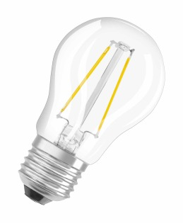 | 1.48 | 47.65 | 0% | да
P | Parathom LED CL P40 DIM 4,5W/827 230V FIL E14 (коробка) | 3 года | 15,000 | 100,000 | 4,5W, 470lm, 2700K | + | 10 шт. | 4058075808904 |  | 3.61 | 116.57 | 0% | да
P | LS CL P40 DIM 5W/827 230V GL FR E27 6XBLI1 OSRAM | 3 года | 15,000 | 100,000 | 5W, 470lm, 2700K | + | 6 шт. | 4058075808805 |  | 3.75 | 120.97 | 0% | да
P | LS CL P40 DIM 5W/827 230V FIL E27 6XBLI1 OSRAM | 3 года | 15,000 | 100,000 | 5W, 470lm, 2700K | + | 6 шт. | 4058075814875 |  | 3.61 | 116.57 | 0% | да
P | LEDPCLP40D 5W/827 230V FIL E27 | 3 года | 15,000 | 100,000 | 5W, 470lm, 2700K | + | 10 шт. | 4058075101456 |  | 3.61 | 116.57 | 0% | нет
new | VALUE CL P40 4,5W/840 230V FIL E14 10X1 OSRAM | 3 года | 15,000 | 100,000 | 4,5W, 470lm, 4000K | - | 10 шт. | 4058075112520 |  | 1.72 | 55.43 | новинка | да
P | RFCLP25 2W/827 230V FIL E27 | 3 года | 15,000 | 100,000 | 2W, 250lm, 2700K, 300° | - | 6 шт | 4052899941618 |  | 2.50 | 80.64 | 0% | да
P | Super Star LED RF CLP40 DIM 4,5W/827 230V FIL E14 (блистер) | 3 года | 15,000 | 100,000 | 4,5W, 470lm, 2700K, 300° | + | 6 шт | 4052899961845 | 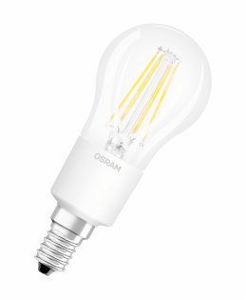 | 3.86 | 124.63 | 0% | да
 | RFLEDISON40 4W/827 230V FIL E27 | 3 года | 15,000 | 100,000 | 4W, 470lm, 2700K | - | 6 шт | 4052899972346 |  | 6.25 | 201.61 | 0% | да
 | RFLEDISON60 6W/827 230V FIL E27 | 3 года | 15,000 | 100,000 | 6W, 806lm, 2700K |  | 6 шт | 4052899972353 |  | 6.25 | 201.61 | 0% | да
 | 1906 LED CL F25 2,8W/824 230V FIL GD E27 4X1 OSRAM | 3 года | 15,000 | 100,000 | 2,8W, 200lm, 2400K | - | 4 шт | 4058075808171 |  | 6.80 | 219.21 | 0% | да
 | 1906LEDCLF35 4W/824 230VFILGDE274X1OSRAM | 3 года | 15,000 | 100,000 | 4W, 400lm, 2400K | - | 4 шт | 4058075808188 |  | 7.05 | 227.27 | 0% | да
 | 1906 LEDISOND 6,5W/824 230V FIL GOLD E27 | 3 года | 15,000 | 100,000 | 6,5W, 650lm, 2400K | - | 4 шт | 4052899972360 |  | 7.50 | 241.93 | 0% | нет
 | 1906LEDison 4W/824 230V FILGD E27 | 3 года | 15,000 | 100,000 | 4W, 410lm, 2400K | - | 4 шт | 4052899962095 |  | 6.25 | 201.61 | 0% | да
 | 1906LEDGlobe 4W/824 230V FILGD E27 | 3 года | 15,000 | 100,000 | 4W, 410lm, 2400K | - | 4 шт | 4052899962071 |  | 6.66 | 214.81 | 0% | да
 | 1906 LED GLOBE 6,5W/824 230V FIL Gold DIM E27 | 3 года | 15,000 | 100,000 | 6,5W, 650 lm, 2500K | + | 4 шт | 4058075808997 |  | 7.62 | 245.60 | 0% | нет
 | 1906 LED GLOBE 7W/824 230V FIL Gold E27 | 3 года | 15,000 | 100,000 | 7W, 650 lm, 2400K | - | 4 шт | 4052899972698 |  | 8.62 | 277.85 | Выводится с производства | да
new | 1906LEDBGLB 5W/820 230VSFIL E27 4X1OSRAM | 3 года | 15,000 | 100,000 | 5W, 300 lm, 2000K | - | 4 шт | 4058075092013 |  | 28.07 | 905.29 | новинка | нет
new | 1906LEDBGRP 5W/820 230VSFIL E27 4X1OSRAM | 3 года | 15,000 | 100,000 | 5W, 300 lm, 2000K | - | 4 шт | 4058075091993 |  | 28.07 | 905.29 | новинка | нет
 | PARATHOM RETROFIT CL Edison 60 6W/827 E27 FIL | 3 года | 15,000 | 100,000 | 6W, 806lm, 2700K | - | 10 шт | 4052899972834 |  | 6.25 | 201.61 | 0% | да
Duo Click Dim | LEDSCLA602XD 8W/827 230V FR E27 6XBLI1 OSRAM | 3 года | 15,000 | 100,000 | 8,5W, 806 lm, 200K | + | 6 шт | 4058075037557 |  | 4.77 | 153.96 | 0%
 | LEDSCLB402XD 5,5W/827 230V FR E14 6XBLI1 OSRAM | 3 года | 15,000 | 100,000 | 5,5W, 470 lm, 200K | + | 6 шт | 4058075814912 |  | 4.77 | 153.96 | 0%
 | LEDSCLP402XD 5,5W/827 230V FR E14 6XBLI1 OSRAM | 3 года | 15,000 | 100,000 | 5,5W, 470 lm, 200K | + | 6 шт | 4058075814974 |  | 4.77 | 153.96 | 0%
 | LSPAR16502XD 4,5W/827 230V GU10 6XBLI1 OSRAM | 3 года | 15,000 | 100,000 | 4,5W, 350 lm, 600 cd, 2700K | + | 6 шт | 4058075105614 |  | 4.77 | 153.96 | 0%
 | 1906 PENDULUM PRO BLACK Е27 |  |  |  |  |  | 4 шт | 4058075800649 |  | 10.23 | 329.83 | -44% | да
 | 1906 PENDULUM PRO GOLD Е27 |  |  |  |  |  | 4 шт | 4058075800663 |  | 10.23 | 329.83 | -44% | да
 | LEDSCLA75 10,5W/827 230V FR E27 10X1 ICE OSRAM | 3 года | 15,000 | 100,000 | 10,5W, 1060 lm, 2700K | - | 10 шт | 4058075059115 |  | 3.30 | 106.30 | 0%
 | LEDSCLA75 10,5W/840 230V FR E27 10X1 ICE OSRAM | 3 года | 15,000 | 100,000 | 10,5W, 1060 lm, 4000K | - | 10 шт | 4058075059139 |  | 3.30 | 106.30 | 0%
 | LEDSSTICK60 8W/827 230V FR E27 10X1 ICE OSRAM | 3 года | 15,000 | 100,000 | 8W, 806 lm, 2700K | - | 10 шт | 4058075059153 |  | 2.50 | 80.64 | 0%
 | LEDSSTICK60 8W/840 230V FR E27 10X1 ICE OSRAM | 3 года | 15,000 | 100,000 | 8W, 806 lm, 4000K | - | 10 шт | 4058075059177 |  | 2.78 | 89.81 | 0%
 | LEDSSTICK75 10W/827 230V FR E27 10X1 ICE OSRAM | 3 года | 15,000 | 100,000 | 10W, 1055 lm, 2700K | - | 10 шт | 4058075059191 |  | 3.24 | 104.47 | 0%
 | LEDSSTICK75 10W/840 230V FR E27 10X1 ICE OSRAM | 3 года | 15,000 | 100,000 | 10W, 1055 lm, 4000K | - | 10 шт | 4058075059214 |  | 3.24 | 104.47 | 0%
new | LED Star STICK75 10W/827 230V FR E14 6XBLI1 OSRAM | 3 | 15,000 | 100,000 | 10W, 1050 lm, 2700K | - | 10 шт. | 4058075125742 | 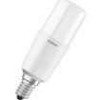 | 4.03 | 130.07 | новинка | да
new | LED Star STICK75 10W/840 230V FR E14 6XBLI1 OSRAM | 3 | 15,000 | 100,000 | 10W, 1050 lm, 4000K | - | 10 шт. | 4058075125728 |  | 4.03 | 130.07 | новинка | да
 | 1906LEDGMIR B 7W/827 230V FILE274X1OSRAM | 3 года | 15,000 | 100,000 | 7W, 680lm, 2700K | - | 4 шт | 4058075091931 |  | 11.93 | 384.89 | 0%
 | LEDPCA51MIR S 7W/827 230V FIL E27 10X1OSRAM | 3 года | 15,000 | 100,000 | 7W, 650lm, 2700K | - | 4 шт | 4058075114593 |  | 4.09 | 131.96 | 0%
 | LEDPCP34MIR S 4W/827 230V FIL E1410X1OSRAM | 3 года | 15,000 | 100,000 | 4W, 980lm, 2700K | - | 10 шт | 4058075815131 |  | 4.09 | 131.96 | 0%
 | LEDSCA34MIR G4W/827 230V FIL E27 6XBLI1OSRAM | 3 года | 15,000 | 100,000 | 4W, 420lm, 2700K | - | 6 шт | 4058075130852 |  | 3.58 | 115.47 | 0%
 | LEDSCA34MIR S4W/827230VFILE276XBLI1OSRAM | 3 года | 15,000 | 100,000 | 4W, 380lm, 2700K | - | 6 шт | 4058075114739 |  | 3.58 | 115.47 | 0%
 | LEDSCA51MIR S7W/827230VFILE276XBLI1OSRAM | 3 года | 15,000 | 100,000 | 7W, 650lm, 2700K | - | 6 шт | 4058075808690 |  | 3.81 | 122.80 | 0%
 | LEDSCLP34MIR 4W/827230VFILE146XBLI1OSRAM | 3 года | 15,000 | 100,000 | 4W, 380lm, 2700K | - | 6 шт | 4058075809000 |  | 3.98 | 128.30 | 0%
 | LEDSCA51MIR G 7W/827 230VFILE27BLI1OSRAM | 3 года | 15,000 | 100,000 | 7W, 700lm, 2700K | - | 6 шт | 4058075114616 |  | 4.43 | 142.96 | 0%
 | LEDSCP34MIR G 4W/827 230VFILE14BLI1OSRAM | 3 года | 15,000 | 100,000 | 4W, 420lm, 2700K | - | 6 шт | 4058075114630 |  | 4.43 | 142.96 | 0%
 | 1906LEDCLA212,5W/825 230V FILGD E27 4X1OSRAM | 3 года | 15,000 | 100,000 | 2,5W, 225lm, 2500K | - | 4 шт. | 4058075119185 |  | 3.07 | 98.97 | 0%
 | LEDSCLA25 2,5W/827 230V GLFR E27 6XBLI1OSRAM | 3 года | 15,000 | 100,000 | 2,5W, 250lm, 2700K | - | 6 шт. | 4058075107489 |  | 2.22 | 71.48 | 0%

распродажа склад OSRAM_18.01.19
Stand: 18.01.19 |  |  |  | 32.25
Article number | Description | Stock, 18.01.19 | Цена в евро | Цена, грн. с НДС / 1 шт б/з скидки | Описание | Примечания
4008321927484 | HAL CL P ECO 42W 230V E14 20X1 OSRAM | 82 | 0.18 | 5.76 |  | галоген 2000 часов, аналог накала P 60W E14
4052899916104 | DST MTW 12W/840 220-240V E14 10X1OSRAM | 231 | 0.38 | 12.26
4052899917569 | OTE 35/220-240/700 CS VS20 OSRAM | 19 | 0.89 | 28.80 | описание
4052899282971 | STCLA75 11W/827 220-240VF 6х1 | 38 | 1.12 | 36.00
4052899972049 | 2x1 BASE CL P25 3.3W/827 FR E14 упаковка из 2-х штук | 198 | 0.89 | 28.80
4052899964365 | LEDS PIN20 1,9W/827 12V FR G4 9XBLI1OSRAM | 72 | 0.89 | 28.80
4058075809093 | LED SUPERSTAR RETROFIT CL R50 GL 40 dim 3,5W/827 E14 6*1 | 67 | 0.89 | 28.80
4058075809123 | LED SUPERSTAR RETROFIT CL R63 GL 60 dim 5,5W/827 E27 | 117 | 1.12 | 36.00
4058075817739 | LEDINESTRA 25 3,5W/827 230V FR S14S 10X1 OSRAM | 8 | 0.89 | 28.80
4052899961661 | Parathom RF CLAS B 40 4 W/827 CL E14 10*1 | 82 | 0.89 | 28.80
4052899972346 | OSRAM FILAMENT 1906 edition Edisson 40 4W E27 6*1 | 40 | 1.79 | 57.60
4052899916272 | 2x1 DST MTW 12W/827 220-240V E14 OSRAM | 23 | 0.71 | 23.04
4052899916289 | 2x1 DST MTW 12W/840 220-240V E14 | 34 | 0.71 | 23.04
4008321934185 | 3x1 OSRAM DSTAR TWIST 12W/827 Е27 | 60 | 1.34 | 43.20
4008321938268 | 3x1 DST MTW 15W/840 220-240V E27 | 73 | 1.34 | 43.20
4058075055339 | LED CLA75 8W/827 230V FIL 1055 lm E27 10X1 OSRAM | 2382 | 3.13 | 100.80
4052899149229 | LS CL A60 8,5W/827 230V 806 lm FR E27 6XBLI1 OSRAM | 8 | 1.12 | 36.00
4052899382060 | 2x1 STAR CL A60 8W/840806 lm FR E27 6XBLI2 | 192 | 2.23 | 72.00
4052899961692 | LED CLA75 8W/827 230V FIL E27 6XBLI1 OSRAM | 120 | 1.12 | 36.00
4058075808355 | LED CLA75 8W/827 230V GL FR E27 6XBLI1 OSRAM | 30 | 1.12 | 36.00 | 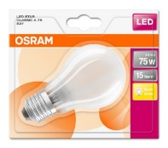
4058075808386 | LED CLA75 8W/840 230V GL FR E27 BLI1 OSRAM | 60 | 1.12 | 36.00
4058075056923 | LS CLP40 5W/840 230VFR E14 10X1 OSRAM | 822 | 0.67 | 21.60
4052899941670 | LED CLP40 4,5W/827 230V FIL E14 6XBLI1 OSRAM | 197 | 0.89 | 28.80
4052899959293 | LED CL P40 DIM 5W/827 230V GL FR E14 6XBLI1 OSRAM | 18 | 1.12 | 36.00 | 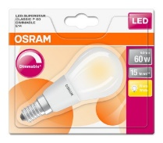
4058075808911 | LED CL P60 DIM 5W/827 230V GL FR E14 6XBLI1 OSRAM | 36 | 1.12 | 36.00
4058075055391 | LS CL BW 40 4W/827 230V FIL E14 10X1 OSRAM v.o. CE | 5720 | 1.12 | 36.00
4058075055452 | LS CL BA 40 4W/827 230V FIL E14 10X1 OSRAM v.o. CE | 3290 | 1.25 | 40.32
4052899941557 | LED CL B40 4,5W/827 230V FIL E14 6XBLI1 OSRAM | 31 | 2.01 | 64.80
4052899911932 | LED CL P40 5,7W/827 230V FR E14 6XBLI1 OSRAM | 104 | 1.12 | 36.00
4052899911987 | LS CL B40 5,7W/827 230VFR E14 6XBLI1 OSRAM | 42 | 1.12 | 36.00
4052899962057 | LS CL B40 5,7W/840 230V FR E14 6XBLI1 OSRAM | 162 | 1.12 | 36.00
4052899961845 | LED SUPERSTAR RETROFIT CL P FIL 40 dim 4,5W/827 E14 | 6 | 1.12 | 36.00
4058075055414 | LS R50 2,8W/827 230V FIL 180 lm E14 OSRAM v.o. CE | 406 | 1.88 | 60.48 | 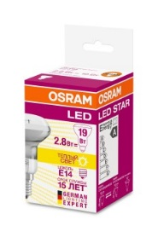
4058075055353 | LS R63 4W/827 230V FIL E27 360 lm OSRAM v.o. CE | 1202 | 1.70 | 54.72 | 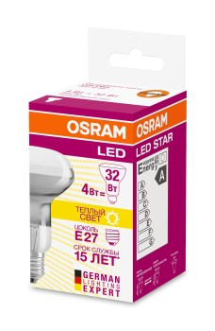
4058075055438 | LS R80 32 4W/827 230V GL 360 lm E27 10X1 OSRAM v.o. CE | 673 | 1.88 | 60.48 | 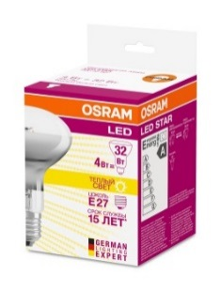
4058075024359 | ST8P-1.2M 16,2W/840 220-240V EM10X1 OSRAM made in Germany | 1630 | 2.23 | 72.00
4058075024373 | ST8P-1.2M 16,2W/865 220-240V EM10X1 OSRAM made in Germany | 2013 | 2.23 | 72.00
4052899956636 | S T5 AU-1.5M 37W/840 220-240V HF G5 OSRAM | 10 | 24.56 | 792.00
4008321374899 | КЛЛ OSRAM DVALUE CL B 9W/827 Е14 | 47 | 0.67 | 21.60
4050300025735 | DULUX S 7W/830 G23 10X1 OSRAM | 10 | 1.12 | 36.00
4050300589398 | DULUX S/E 9W/830 2G7 10X1 OSRAM | 40 | 1.12 | 36.00
4052899944213 | LED PAR16 35 120 3W/827 220-240V GU10 BLI1 OSRAM | 14 | 0.89 | 28.80
4052899968882 | NEOLUX LED CLA60 9W/840 230VFR E27 | 570 | 0.89 | 28.80
4052899971844 | 2x1 LED STAR CLP 5,4W/830 E14 OSRAM | 524 | 2.32 | 74.88
4052899971868 | 2x1 LED STAR CLP 6W/830 E27 OSRAM | 105 | 3.04 | 97.92
4052899981201 | 2x1 FIL CLA60 7,2W/827 220-240V FR E27 6XBLI2 OSRAM | 98 | 3.57 | 115.20
4058075129009 | LSMR1635110 3,4W/830 230V GU5.3 FS1OSRAM | 4 | 0.45 | 14.40
4058075817432 | LED S CLA75 8W/840 230V FIL E27 6XBLI1 OSRAM | 60 | 3.04 | 97.92 | 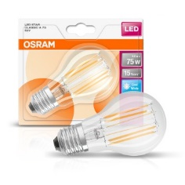

LED_Osram_SVT CLFL
 | Stand: 10.12.2018 |  |  |  |  |  |  |  |  |  |  |  |  | 32.25
 | Наименование | Гарантия | Средний срок службы | Количество циклов вкл./выкл. | Характеристики | Аналог люм лампы | Угол излучения | Упаковка | EAN | Страна происхождения | Фото | Цена в евро | Цена, грн | регулярно поддерживается на остатке в Киеве | stock 18.01.2019 | Изменение с предыдущим прайс-листом | Примечание
SubstiTUBE® ENTRY ЕМ for CCG operation предохранитель в комплекте | ST8E-0.6M 8W/840 220-240V EM 25X1 OSRAM | 3 года | 30,000 | 200,000 | 8W, 900lm, 4000K |  | 210° | 25 шт | 4058075817937 | PRC |  | 2.27 | 73.28 | да | 25 | 0%
 | ST8E-0.6M 8W/865 220-240V EM 25X1 OSRAM | 3 года | 30,000 | 200,000 | 8W, 900lm, 6500K |  | 210° | 25 шт | 4058075817951 | PRC |  | 2.14 | 69.03 | да |  | 0%
 | ST8E-1.2M 16W/840 220-240V EM 25X1 OSRAM | 3 года | 30,000 | 200,000 | 16W, 1800lm, 4000K |  | 210° | 25 шт | 4058075817975 | PRC |  | 3.09 | 99.72 | да |  | 0%
 | ST8E-1.2M 16W/865 220-240V EM 25X1 OSRAM | 3 года | 30,000 | 200,000 | 16W, 1800lm, 6500K |  | 210° | 25 шт | 4058075817999 | PRC |  | 3.09 | 99.72 | да |  | 0%
 | ST8E-1.5M 20W/840 220-240V EM 25X1 OSRAM | 3 года | 30,000 | 200,000 | 20W, 2300lm, 4000K |  | 210° | 25 шт | 4058075818019 | PRC |  | 4.16 | 134.09 | да |  | 0%
 | ST8E-1.5M 20W/865 220-240V EM 25X1 OSRAM | 3 года | 30,000 | 200,000 | 20W, 2300lm, 6500K |  | 210° | 25 шт | 4058075818033 | PRC |  | 4.16 | 134.09 | да |  | 0%
SubstiTUBE® ENTRY АС прямого включения | ST8E-0.6M 8W/840 220-240V AC 25X1 OSRAM | 3 года | 30,000 | 200,000 | 8W, 900lm, 4000K |  | 210° | 25 шт | 4058075817814 | PRC |  | 2.14 | 69.12 | да | 7,760 | 0%
 | ST8E-0.6M 8W/865 220-240V AC 25X1 OSRAM | 3 года | 30,000 | 200,000 | 8W, 900lm, 6500K |  | 210° | 25 шт | 4058075817838 | PRC |  | 1.97 | 63.44 | да | 8,925 | 0%
 | ST8E-1.2M 16W/840 220-240V AC 25X1 OSRAM | 3 года | 30,000 | 200,000 | 16W, 1800lm, 4000K |  | 210° | 25 шт | 4058075817852 | PRC |  | 2.95 | 95.18 | да | 13,950 | 0%
 | ST8E-1.2M 16W/865 220-240V AC 25X1 OSRAM | 3 года | 30,000 | 200,000 | 16W, 1800lm, 6500K |  | 210° | 25 шт | 4058075817876 | PRC |  | 2.95 | 95.18 | да | 12,068 | 0%
 | ST8E-1.5M 20W/840 220-240V AC 25X1 OSRAM | 3 года | 30,000 | 200,000 | 20W, 2300lm, 4000K |  | 210° | 25 шт | 4058075817890 | PRC |  | 4.03 | 129.93 | да | 9,309 | 0%
 | ST8E-1.5M 20W/865 220-240V AC 25X1 OSRAM | 3 года | 30,000 | 200,000 | 20W, 2300lm, 6500K |  | 210° | 25 шт | 4058075817913 | PRC |  | 4.03 | 129.93 | да | 3,700 | 0%
SubstiTUBE® PURE for CCG operation | ST8P-0.6M 7,6W/840 220-240V EM T8 G13 | 3 года | 30,000 | 200,000 | 7,6W, 750lm, 4000K |  | 190° | 10 шт | 4058075024311 |  | 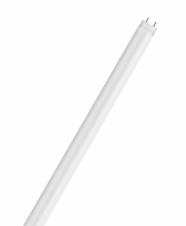 | 3.49 | 112.57 | да | 90 | 0%
 | ST8P-0.6M 7,6W/865 220-240V EM T8 G13 | 3 года | 30,000 | 200,000 | 7,6W, 750lm, 6500K |  | 190° | 10 шт | 4058075024335 |  |  | 3.49 | 112.57 | да |  | 0%
 | ST8P-1.2M 16,2W/840 220-240V EM T8 G13 | 3 года | 30,000 | 200,000 | 16,2W, 1500lm, 4000K |  | 190° | 10 шт | 4058075024359 |  |  | 4.60 | 148.33 | да | 1,630 | 0%
 | ST8P-1.2M 16,2W/865 220-240V EM T8 G13 | 3 года | 30,000 | 200,000 | 16,2W, 1500lm, 6500K |  | 190° | 10 шт | 4058075024373 |  |  | 4.60 | 148.33 | да | 2,063 | 0%
 | ST8P-1.5M 19,1W/840 220-240V EM T8 G13 | 3 года | 30,000 | 200,000 | 19,1W, 1800lm, 4000K |  | 190° | 10 шт | 4058075024397 |  |  | 7.30 | 235.30 | да | 41 | 0%
 | ST8P-1.5M 19,1W/865 220-240V EM T8 G13 | 3 года | 30,000 | 200,000 | 19,1W, 1800lm, 6500K |  | 190° | 10шт | 4058075024410 |  |  | 7.30 | 235.30 | да |  | 0%
SubstiTUBE® ADVANCED for CCG operation | ST8A-0.6M 7,3W/840 220-240V EM 10X1 OSRAM | 5 лет | 50,000 | 200,000 | 7,3W, 1100lm, 4000K |  | 160° | 10 шт | 4058075818057 |  |  | 9.92 | 320.00 | нет |  | 0%
 | ST8A-0.6M 7,3W/865 220-240V EM 10X1 OSRAM | 5 лет | 50,000 | 200,000 | 7,3W, 1100lm, 6500K |  | 160° | 10 шт | 4058075818071 |  |  | 9.92 | 320.00 | нет |  | 0%
 | ST8A-0.9M 11,3W/840 220-240V EM10X1 OSRAM | 5 лет | 50,000 | 200,000 | 11,3W, 1700lm, 4000K |  | 160° | 10 шт | 4058075818095 |  |  | 13.66 | 440.47 | нет | 2 | 0%
 | ST8A-0.9M 11,3W/865 220-240V EM10X1 OSRAM | 5 лет | 50,000 | 200,000 | 11,3W, 1700lm, 6500K |  | 160° | 10 шт | 4058075818118 |  |  | 13.66 | 440.47 | нет |  | 0%
 | ST8A-1.2M 14W/840 220-240V EM 10X1 OSRAM | 5 лет | 50,000 | 200,000 | 14W, 2100lm, 4000K |  | 160° | 10 шт | 4058075818132 |  |  | 14.13 | 455.53 | нет |  | 0%
 | ST8A-1.2M 14W/865 220-240V EM 10X1 OSRAM | 5 лет | 50,000 | 200,000 | 14W, 2100lm, 6500K |  | 160° | 10 шт | 4058075818156 |  |  | 14.13 | 455.53 | нет |  | 0%
 | ST8A-1.5M 20,6W/840 220-240V EM 10X1 OSRAM | 5 лет | 50,000 | 200,000 | 20,6W, 3100lm, 3000K |  | 160° | 10 шт | 4058075818170 |  |  | 18.21 | 587.30 | нет |  | 0%
 | ST8A-1.5M 20,6W/865 220-240V EM | 5 лет | 50,000 | 200,000 | 20,6W, 3100lm, 6500K |  | 160° | 10 шт | 4058075818194 |  |  | 18.21 | 587.30 | нет |  | 0%
SubstiTUBE Advanced Ultra Output for CCG operation | ST8AU-1.2M 15W/830 220-240V EM 10X1 OSRAM | 5 лет | 50,000 | 200,000 | 15W, 2160lm, 3000K |  | 160° | 10 шт | 4058075818279 |  |  | 14.48 | 466.83 | нет |  | 0%
 | ST8AU-1.2M 15W/840 220-240V EM 10X1 OSRAM | 5 лет | 50,000 | 200,000 | 15W, 2400lm, 4000K |  | 160° | 10 шт | 4058075818293 |  |  | 14.48 | 466.83 | нет |  | 0%
 | ST8AU-1.2M 15W/865 220-240V EM 10X1 OSRAM | 5 лет | 50,000 | 200,000 | 15W, 2400lm, 6500K |  | 160° | 10 шт | 4058075818316 |  |  | 14.48 | 466.83 | нет |  | 0%
 | ST8AU-1.5M 22,5W/830 220-240VEM 10X1 OSRAM | 5 лет | 50,000 | 200,000 | 22,5W, 2750lm, 3000K |  | 160° | 10 шт | 4058075818330 |  |  | 19.82 | 639.25 | нет |  | 0%
 | ST8AU-1.5M 22,5W/840 220-240VEM 10X1 OSRAM | 5 лет | 50,000 | 200,000 | 22,5W, 3600lm, 4000K |  | 160° | 10 шт | 4058075818354 |  |  | 19.82 | 639.25 | да | 869 | 0%
 | ST8AU-1.5M 22,5W/865 220-240VEM 10X1 OSRAM | 5 лет | 50,000 | 200,000 | 22,5W, 3600lm, 6500K |  | 160° | 10 шт | 4058075818378 |  |  | 19.82 | 639.25 | нет |  | 0%
...
 |  |  |  |  |  |  |  |  |  |  |  |  |  | 32.25
 |  |  |  |  | Характеристики | Аналог люм лампы | Угол излучения | Упаковка | EAN | Страна происхождения | Фото | Цена в евро | Цена, грн | регулярно поддерживается на остатке в Киеве | stock 18.01.2019 | Изменение с предыдущим прайс-листом | Примечание
 |  |  |  |  | 7,3W, 1100lm,, 6500K |  | 190° | 10 шт | 4058075136434 |  |  | 8.39 | 270.70 | нет |  | 0%
 |  |  |  |  | 11,3W, 1700lm, 4000K |  | 190° | 10 шт | 4058075136458 |  |  | 9.69 | 312.64 | нет |  | 0%
 |  |  |  |  | 11,3W, 1700lm,, 6500K |  | 190° | 10 шт | 4058075136472 |  |  | 9.69 | 312.64 | нет |  | 0%
 |  |  |  |  | 14W, 2100lm, 4000K |  | 190° | 10 шт | 4058075136496 |  |  | 10.99 | 354.58 | нет |  | 0%
 |  |  |  |  | 14W, 2100lm,, 6500K |  | 190° | 10 шт | 4058075136519 |  |  | 10.99 | 354.58 | нет |  | 0%
 |  |  |  |  | 20,6W, 3100lm, 4000K |  | 190° | 10 шт | 4058075136533 |  |  | 14.07 | 453.70 | нет |  | 0%
 |  |  |  |  | 20,6W, 3100lm, 6500K |  | 190° | 10 шт | 4058075136557 |  |  | 14.07 | 453.70 | нет |  | 0%
 |  |  |  |  | 10,8W/927 12V G53 |  |  | 6 шт | 4058075104938 |  |  | 16.34 | 527.06 | нет |  | 0%
 |  |  |  |  | 10,8W/930 12V G53 |  |  | 6 шт | 4058075104914 |  |  | 16.34 | 527.06 | нет |  | 0%
 |  |  |  |  | 10,8W/927 12V G53 |  |  | 6 шт | 4058075104990 |  |  | 16.34 | 527.06 | нет |  | 0%
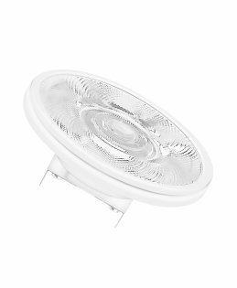
 |  |  |  |  | 10,8W/930 12V G53 |  |  | 6 шт | 4058075104976 |  |  | 16.34 | 527.06 | нет |  | 0%
 |  |  |  |  | 15W/927 12V G53 |  |  | 6 шт | 4058075105058 |  |  | 18.91 | 609.89 | нет |  | 0%
 |  |  |  |  | 15W/930 12V G53 |  |  | 6 шт | 4058075105034 |  |  | 18.91 | 609.89 | нет | 6 | 0%
 |  |  |  |  | 15W/940 12V G53 |  |  | 6 шт | 4058075105010 |  |  | 18.91 | 609.89 | да | 30 | 0%
 |  |  |  |  | 15W/927 12V G53 |  |  | 6 шт | 4058075105096 |  |  | 18.91 | 609.89 | нет |  | 0%
 |  |  |  |  | 15W/930 12V G53 |  |  | 6 шт | 4058075105072 |  |  | 18.91 | 609.89 | нет | 18 | 0%
 |  |  |  |  | 16W/927 12V G53 |  |  | 6 шт | 4058075105119 |  |  | 21.01 | 677.65 | нет |  | 0%
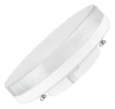
 |  |  |  |  | 4,7W/827 230V 410Lm 180cd |  |  | 9 шт | 4058075052864 |  |  | 5.25 | 169.41 | нет |  | 0%
 |  |  |  |  | 4,7W/840 230V 410Lm 180cd |  |  | 9 шт | 4058075052888 |  |  | 5.25 | 169.41 | нет |  | 0%
 |  |  |  |  | 7W/827 230V 550Lm 180cd |  |  | 10 шт | 4058075106635 |  |  | 2.33 | 75.29 | да | 40 | 0%
 |  |  |  |  | 7W/840 230V 580Lm 180cd |  |  | 10 шт | 4058075106666 |  |  | 2.33 | 75.29 | да | 40 | 0%
 |  |  |  |  | 6W/827 230V 250Lm S14s |  |  | 5 шт | 4052899110311 |  |  | 15.03 | 484.83 | нет |  | 0%
 |  |  |  |  | 6W/827 230V 250Lm S14d |  |  | 5 шт | 4052899110335 | DE |  | 15.03 | 484.83 | нет |  | 0%
 |  |  |  |  | 9W/827 230V 450Lm S14s |  |  | 5 шт | 4008321979193 | DE |  | 18.43 | 594.43 | нет |  | 0%
 |  |  |  |  | 9W/827 230V 450Lm S14d |  |  | 5 шт | 4008321979216 | DE |  | 18.43 | 594.43 | нет |  | 0%
 |  |  |  |  | 16,5W/827 230V 1055Lm S14s |  |  | 5 шт | 4052899961319 | DE |  | 33.29 | 1073.69 | нет |  | 0%
 |  |  |  |  | 3,5W/827 230V 260Lm S14D |  |  | 10 шт | 4058075817753 |  |  | 9.56 | 308.37 | нет | 10 | 0%
 |  |  |  |  | 3,5W/827 230V 260Lm S14S |  |  | 10 шт | 4058075817739 |  |  | 9.56 | 308.37 | нет | 8 | 0%
 |  |  |  |  | 6W/827 230V 470Lm S14D |  |  | 10 шт | 4058075817791 |  |  | 12.68 | 409.08 | нет |  | 0%
 |  |  |  |  | 6W/827 230V 470Lm S14S |  |  | 10 шт | 4058075817777 |  |  | 12.68 | 409.08 | нет |  | 0%
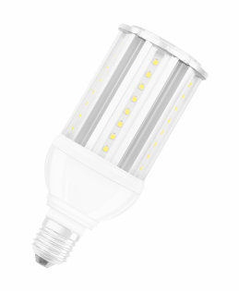
 |  |  |  |  | 18W, 2000lm, 4000K |  |  | 6 шт | 4052899961555 |  |  | 44.10 | 1422.36 | нет |  | 0%
 |  |  |  |  | 23W, 3000lm, 4000K |  |  | 6 шт | 4058075037045 |  |  | 58.92 | 1900.32 | нет | 14 | 0%
 |  |  |  |  | 27W, 3000lm, 4000K |  |  | 6 шт | 4052899961579 |  |  | 75.59 | 2437.79 | нет |  | 0%
 |  |  |  |  | 36W, 4000lm, 4000K |  |  | 6 шт | 4052899961586 |  |  | 88.21 | 2844.73 | нет |  | 0%
 |  |  |  |  | 54W, 6000lm, 4000K |  |  | 6 шт | 4052899961593 |  |  | 115.47 | 3723.87 | нет |  | 0%
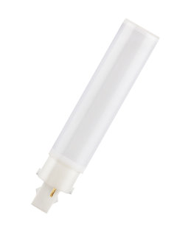
 |  |  |  |  | 10W, 920lm, 3000K угол 120° |  |  | 10 шт | 4058075024977 |  |  | 7.84 | 252.82 | нет |  | 0%
 |  |  |  |  | 10W, 1000lm, 4000K угол 120° |  |  | 10 шт | 4058075024991 |  |  | 5.97 | 192.63 | да | 200 | 0%
 |  |  |  |  | 10W, 1000lm, 6500K угол 120° |  |  | 10 шт | 4058075025011 |  |  | 7.84 | 252.82 | нет |  | 0%
 |  |  |  |  | 7W, 640lm, 3000K угол 120° |  |  | 10 шт | 4058075024915 |  |  | 6.35 | 204.67 | нет |  | 0%
 |  |  |  |  | 7W, 700lm, 4000K угол 120° |  |  | 10 шт | 4058075024939 |  |  | 5.32 | 171.56 | да | 110 | 0%
 |  |  |  |  | 7W, 700lm, 6500K угол 120° |  |  | 10 шт | 4058075024953 |  |  | 6.35 | 204.67 | нет |  | 0%
 |  |  |  |  | 6,5W, 806lm, 2700K Диммирования нет | 118 |  | 20 шт | 4052899961265 |  |  | 5.41 | 174.37 | нет |  | 0%
 |  |  |  |  | 7W, 806lm, 2700K Диммирования нет | 78 |  | 20 шт | 4058075812192 |  |  | 6.88 | 221.92 | нет |  | 0%
 |  |  |  |  | 8W, 1055lm, 2700K Диммирования нет | 78 |  | 20 шт | 4058075812178 |  |  | 8.54 | 275.42 | нет |  | 0%
 |  |  |  |  | 12,5W, 1521lm, 2700K Диммирования нет | 118 |  | 20 шт | 4058075812116 |  |  | 10.32 | 332.88 | нет |  | 0%
 |  |  |  |  | 15W, 2000lm, 2700K Диммирования нет | 118 |  | 20 шт | 4058075812130 |  |  | 13.70 | 441.86 | нет |  | 0%
 |  |  |  |  | 8W, 1055lm, 2700K Диммирования да | 78 |  | 20 шт | 4058075811874 |  |  | 9.89 | 319.01 | нет |  | 0%
 |  |  |  |  | 15W, 2000lm, 2700K Диммирования да | 118 |  | 20 шт | 4058075811850 |  |  | 16.47 | 531.03 | нет |  | 0%
 |  |  |  |  | 95W, 13 000lm, 4000K |  |  | 4 шт | 4058075135864 |  | 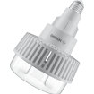 | 110.71 | 3,570.30 | нет |  | 0% | подключение согласно инструкции
 |  |  |  |  | 140W, 20 000lm, 4000K |  |  | 4 шт | 4058075135888 |  |  | 117.85 | 3800.66 | нет |  | 0% | подключение согласно инструкции

